Hoja1
 | PROCESO GESTIÓN DEL TALENTO HUMANO ANEXO -MATRIZ DE ELEMENTOS DE PROTECCION PERSONAL |  |  |  |  |  |  |  |  | A1.PG2.GTH | 2020-06-23

 |  |  |  |  |  |  |  |  |  | Versión 2 | Pagina 1 de 1

 |  |  |  |  |  |  |  |  |  | Clasificación de la Información: Pública

ELEMENTO DE PROTECCION PERSONAL | IMAGEN | REPOSICIÓN | REQUERIMIENTOS TECNICOS | NORMA TECNICA QUE CUMPLE | UTILIZACION | ACTIVIDADES POR CARGOS
 |  |  |  |  |  | ACTIVIDADES DE MANTENIMIENTO ( operarios de mantenimiento y contratistas | ACTIVIDADES DE ALMACEN (Técnico administrativo, Auxiliar administrativo, secretario) | ACTIVIDADES DE ARCHIVO (Técnico administrativo, Auxiliar administrativo, secretario) | ACTIVIDADES DE CONDUCCIÓN (Conductor mecánico) | ACTIVIDADES DE EXPOSICIÓN PELIGRO BIOLOGICO (PROFESIONALES MISIONALES)* | ACTIVIDADES ADMINISTRATIVAS EN GENERAL
DESCRIPCION DEL EPP
CASCO DE SEGURIDAD | 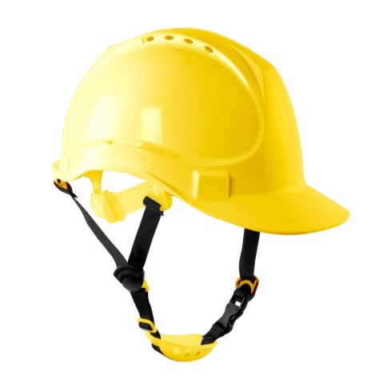 | Se recomienda cambiarlo cada 5 años, siempre y cuando no hayan signos evidentes de deterioro, si estos existieran debe de ser cambiado de forma inmediata, Cuando el casco presente deficiencias en el color original, se recomienda cambiarlo | Casco de polietileno de alta densidad y diseño ultraliviano. Tipo II para la protección superior y lateral del impacto. Posse barbuquejo y banda de sudor recambiable. Posee canal en el borde para derivación de lluvia/salpicaduras. | NTC 1523 NTC 5949 ANSI Z 89-1 | Se utiliza para actividades de mantenimiento en general con exposición al peligro Locativo y riesgo de caídas Actividades de trabajo en alturas, Actividades de almacén con riesgo a caída de objetos. Mantenimiento: Limpie desinfecte el casco regularmente, para facilitar la inspección y evitar irritaciones en la piel. Limpie con un jabón y un trapo suave, no utilice solventes. Almacenar en un lugar higiénico, No usar encima de gorras, Inspeccionar periódicamente | X | X
CASCO DE SEGURIDAD DIELÉCTRICO. | 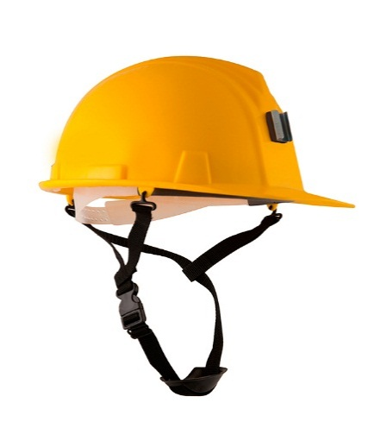 | Se recomienda cambiarlo cada 5 años, siempre y cuando no hayan signos evidentes de deterioro, si estos existieran debe de ser cambiado de forma inmediata, Cuando el casco presente deficiencias en el color original, se recomienda cambiarlo | Casco de polietileno de alta densidad y diseño ultraliviano. Capacidad dieléctrica: 20,000 voltios (Clase E). Posse barbuquejo y banda de sudor recambiable. Posee canal en el borde para derivación de lluvia/salpicaduras. | NTC 1523 NTC 5949 ANSI Z 89-1 | Se utiliza para actividades de mantenimiento en general con exposición al peligro eléctrico. Actividades de electricidad. Protección contra impactos en la corona de la cabeza y presencia de energía eléctrica, con aislamiento eléctrico de 20.000 voltios. Mantenimiento: Limpie y desinfecte el casco regularmente, para facilitar la inspección y evitar irritaciones en la piel. Limpie con un jabón y un trapo suave, no utilice solventes. Almacenar en un lugar higiénico, No usar encima de gorras, Inspeccionar periódicamente | X | X
MONOGAFAS DE SEGURIDAD | 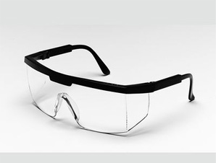 | Anual o cuando se requiera su cambio o renovación por deterioro. | Lente claro, fabricado en policarbonato de alta resistencia a impactos, tratamiento antiempañante que evita la condensación de humedad en el lente, resistente a rayones, ángulo de visión amplio. Absorción de rayos ultravioleta (UV400). diseñado para evitar distorsión de imagen. | ANSI Z87 NTC 1825 NTC 3610:2020 NTC END 117 | Se utiliza en actividades en que exista el riesgo de proyección de objetos, partículas. Actividades con exposición a proyección de partículas y fluidos de origen Biológico*. Mantenimiento: Se debe realizar desinfección y limpieza después de cada uso, lavando con agua y jabón, se deben dejar secar a temperatura ambiente o secar con paño limpio, suave no abrasivo. No utilizar sustancias tales como gasolina, líquidos desengrasantes clorados (por ejemplo tricloroetileno), disolventes orgánicos o agentes de limpieza abrasivos. | X | X | X | X | X
PROTECTOR AUDITIVO TIPO COPA |  | sustituir los protectores auditivos después de 3 a 4 años de uso normal o tan pronto como vea signos de deterioro o desgaste | Protector auditivo con copas en ABS, espuma interna y cojinete para aislar y atenuar los niveles de ruido, Las copas giran 360º y se desplazan hacia arriba y hacia abajo. La diadema proporciona un ajuste adecuado sobre la cabeza. | NTC 2272 NTC 5692-2 NTC 5692-4 ANSI S 3.19 | Se utiliza generalmente en actividades de mantenimiento, talleres, o actividades para trabajar con taladros, sierras, guadañadoras, motosierras, remachadoras, u otras herramientas generadoras de ruido, en ingreso a plantas eléctricas sonoras, calderas entre otras. Mantenimiento: Limpiar la parte acolchada con agua tibia y jabón suave, No utilice algodón o solventes, cuando los protectores presentan rajaduras o no tengan | X
PROTECTOR AUDITIVO DE INSERCCION | 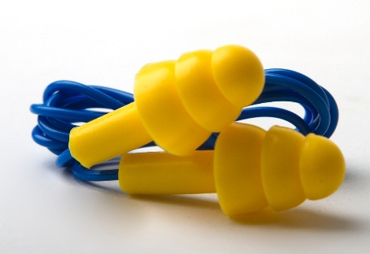 | Cuando requiera su cambio o renovación por deterioro o desgaste. | Protector auditivo tipo tapón en silicona con cordón, con membranas de mayor a menor dimensión, para mejor acomodación dentro del oído, Color de alta visibilidad para fácil supervisión. | NTC 2272 ANSI S 3.19 | Se utiliza generalmente en actividades de mantenimiento, en talleres, para trabajar con taladros, sierras, guadañadoras, motosierras, remachadoras, u otras herramientas generadoras de ruido. Mantenimiento: Limpiar la parte acolchada o el tapón con agua tibia y jabón suave, No utilice algodón o solventes, cuando los protectores presentan rajaduras o no tengan | X
BATA DESECHABLE | 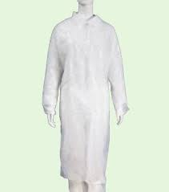 | NA | Bata manga larga no estéril en tela no tejida preferiblemente en polipropileno. Posee una gran resistencia contra el paso de humedad y microorganismos. Exento de fricción y no desprende pelusas. Bata con manguitos largos elásticos de punto. | NTC 5625 | Se utiliza en actividades con exposición a peligro biológico que demanden un contacto físico con el usuario. (actividades de nutricionistas) Actividades de archivo y almacén donde exista exposición al peligro biológico por microorganismos como hongos, ácaros entre otros y/o Químico valorado como riesgo alto por partículas de polvo inorgánico Mantenimiento: Debe ser desechada después de su uso, su duración es para una jornada laboral |  | X | X |  | X
BATA POLIETILENO O EN TELA ANTIFUIDOS |  | Reposición de deterioro o daño En uso diario su vida útil se da aproximadamente entre 3 a 4 meses | Bata manga larga no estéril en tela no tejida, en polietileno o polipropileno termoplástico. Barrera antifluido Posee una gran resistencia contra el paso de humedad y microorganismos. o Bata en poliéster 100% o Poliéster Algodón, Tela Anti fluido impermeable resistente a tensión y rasgado, puño de tela en algodón color blanco, unitalla, Colores Azul o gris o negro. | NTC 5625 | Se utiliza en actividades con exposición a peligro biológico que demanden un contacto físico con el usuario. (actividades de nutricionistas) Actividades de archivo y almacén donde exista exposición al peligro biológico por microorganismos como hongos, ácaros entre otros y/o Químico valorado como riesgo alto por partículas de polvo inorgánico Mantenimiento: Se debe realizar desinfección y limpieza después de cada uso, con un paño suave no abrasivo y deben dejarse secar a temperatura ambiente.No utilizar sustancias tales como gasolina, líquidos desengrasantes clorados (por ejemplo tricloroetileno), disolventes orgánicos o agentes de limpieza abrasivos. |  | X | X |  | X
TAPABOCAS DE TELA | 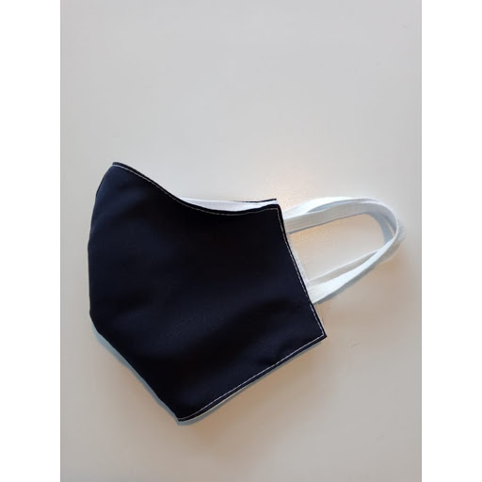 | En uso diario su vida útil se da aproximadamente entre 2 a 3 meses | En tela con elemento filtrante en tela no tejida de polipropileno y poliéster y/o pellón de grosor medio, de color blanco o negro con pieza nasal o clip metálico de aluminio o similar | GUÍA CON LINEAMIENTOS MÍNIMOS PARA LA FABRICACIÓN DE TAPABOCAS DE USO GENERAL NO HOSPITALARIO EN EL MARCO DE LA EMERGENCIA SANITARIA POR ENFERMEDAD COVID-19 | Se utiliza de manera general para la totalidad de colaboradores como mecanismos de prevención de la propagación de la enfermedad COVID-19. Este elemento es lavable, por lo tanto después de cada uso debe lavarse con agua y jabón y dejar secar a temperatura ambiente. | X | X | X | X | X | X
TAPABOCAS - O MASCARILLA QUIRURGICA DESECHABLE DE USO NO HOSPITALARIO | 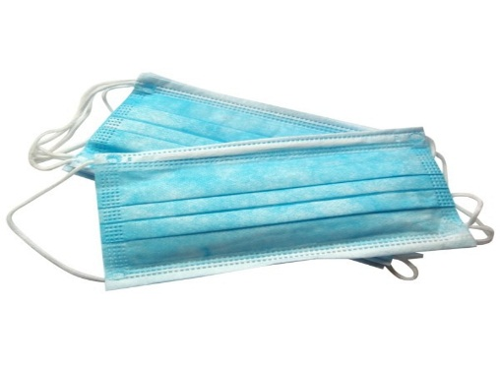 | NA | Protector nasobucal desechable, fabricado en tela no tejida, con tres capaz de protección, adaptador metálico para el tabique, con tirilla o elástico de ajuste. Color blanco o azul. | NTC 1584 NTC 1589 NTC 1733 NTC 1728 | Se utiliza generalmente para actividades en atención con el usuario o por exposición a peligro biológico. Actividades de almacén o archivo por exposición a peligro Biológico por Hongos, Ácaros- O peligro Químico por polvos. Este elemento es desechable, por lo tanto su duración es para una jornada laboral. | X | X | X | X | X
MASCARILLA DESECHABLE PARA MATERIAL PARTICULADO N95 | 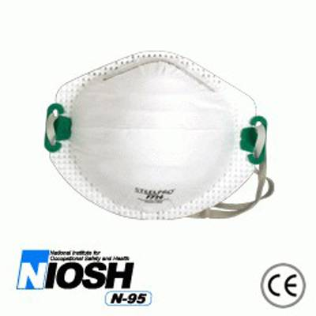 | NA | Máxima filtración, fácil respiraciones. Ajuste anatómico, Facilita el uso de anteojos o mono gafas, proporcionando visión total. Claridad plena de comunicación usando el tono normal de la voz | NTC 3852 NTC 1584 NTC 2561 NOISH 42CFR84 NTC END 126:2020 | Se utiliza en actividades con presencia de partículas no toxicas y algunos gases y vapores orgánicos.. Actividades con exposición a peligro biológico por atención al usuario con síntomas respiratorios. Actividades donde se desarrollen procesos de archivo central, con exposición a grandes cantidades de polvo. Mantenimiento: Para actividades de exposición al peligro Biológico su duración es para una jornada laboral. Para actividades de archivo su uso es de 4 a 5 días, después del uso en jornada laboral dejar en un lugar seco y limpio. | X | X | X |  | X
CARETA PARA SOLDADOR | 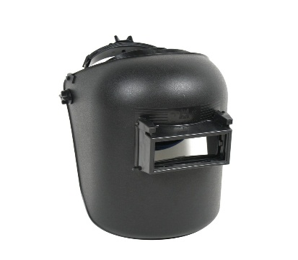 | Anual o cuando se requiera su cambio o renovación. | Careta en termoplástico, con porta vidrio levantable en plástico, vidrio claro interno y filtro de sombra mínimo de 10, resistente a radiaciones calóricas o lumínicas, infrarrojas, ultravioletas y chispas, con graduación de contorno de cabeza. | ANSI Z 87.1 NTC 3610 NTC 3610:2020 | Careta utilizada en los procesos de soldadura en donde haya exposición a radiaciones calóricas, lumínicas, infrarrojas, ultravioletas y chispas. Mantenimiento:Limpie la careta con un trapo suave. Limpie las superficies del cartucho regularmente. No utilice soluciones de limpieza fuertes, Almacene en un lugar limpio y seco | X
GUANTES NITRILO |  | NA | Desechables, sin polvo, en Nitrilo, no estériles, ambidiestro color azul. | NTC 2190 NTC END 116 | Se utiliza en actividades con exposición a peligro biológico que demanden un contacto físico con el usuario. (actividades de nutricionistas) Actividades de archivo y almacén donde exista exposición al peligro biológico por microorganismos como hongos, ácaros entre otros y/o Químico valorado como riesgo medio, bajo por partículas de polvo inorgánico Este elemento es desechable, por lo tanto su duración es para una jornada laboral. | X | X | X |  | X
GUANTES DE VAQUETA |  | Cada que se requiera su cambio o renovación por desgaste o deterioro. | Guantes de vaqueta, tipo ingeniero de 12 pulgadas de largo con refuerzo en la palma, con puño tipo mosquetero con ribete y soporte en caucho. | NTC 2190 NTC END 116 | Se utiliza para labores generales que requieran destreza en los dedos y protección a riesgos mecánicos, como abrasión golpeteo, punzonado, rozamiento, temperaturas, chispas, calor radiante e incluso calor directo intermitente. | X
GUANTE PARA SOLDADOR |  | Cada que se requiera su cambio o renovación por desgaste o deterioro. | Con hilo en Kevlar. Protección contra calor radiante y directo intermitente. Carnaza de primera calidad, flexible, altamente resistente a operaciones de soldadura. Totalmente forrado en algodón, con costura interior y ribete. | NTC 2190 NTC END 116 | Se utiliza para procesos e soldadura, protege contra calor radiante y directo intermitente. | X
GUANTES NITRILSAFE RECUBIERTO | 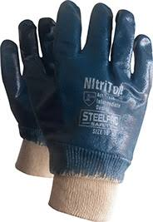 | Cada que se requiera su cambio o renovación por desgaste o deterioro. | Guantes de nitrilo soportado en jersey sanitizado, recubierto en goma de nitrilo, doble capa puño de seguridad. | NTC 2190 NTC 1726 NTC END 116 | Utilizados en procesos en los cuales se manipulen productos químicos, y resistencia agresiones mecánicas. En uso de manipulación de Actividades de archivo y almacén donde exista exposición al peligro biológico por microorganismos como hongos, ácaros entre otros y/o Químico valorado como riesgo alto por partículas de polvo inorgánico | X | X | X | X
GUANTES NEO-QUIM NEOPRENO |  | Cada que se requiera su cambio o renovación por desgaste o deterioro. | Guantes recubiertos de neopreno de alto gramaje de 35 cms. | NTC 2190 NTC 1726 NTC END115 | Se utilizan para procesos de limpieza y lavado de objetos. | X
CALZADO DE SEGURIDAD PUNTERA REFORZADA, | 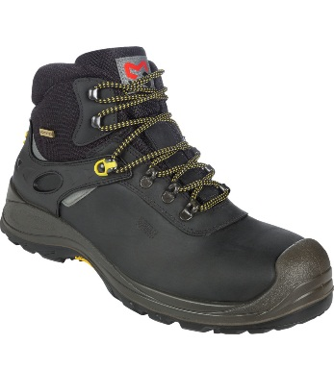 | Cada 4 meses o cuando se requiera su cambio o renovación. | Bota de seguridad , en cuero, con puntera reforzada, sistema antitorceduras, suela de alta resistencia, antideslizante, resistente a hidrocarburos y anti-abrasión. | NTC 2257 NTC-ISO 20345. ASTM F 2412 ASTM F2413 | Se utiliza para procesos operativos, en los cuales se requiera el traslado, utilización de objetos, materiales, equipos etc., con riesgo de caída, como procesos de construcción, talleres de mecánica, labores de mantenimiento , almacenes. | X | X
CALZADO DE SEGURIDAD PUNTERA REFORZADA, DIELECTRICA. | 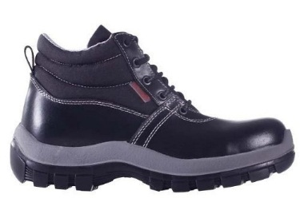 | Cada 4 meses o cuando se requiera su cambio o renovación. | Bota de seguridad , en cuero, con puntera reforzada, sistema antitorceduras, suela de alta resistencia, antideslizante, resistente a hidrocarburos y anti-abrasión, Dieléctrica. | NTC 2257 NTC-ISO 20345. ASTM F 2412 ASTM F2413 ASTM 2412-11 | Se utiliza para procesos operativos, con energía eléctrica. Subestaciones eléctricas, manipulación de equipos eléctricos etc. | X
PROTECCIÓN CONTRA CAIDAS
ARNÉS PARA TRABAJO EN ALTURAS | 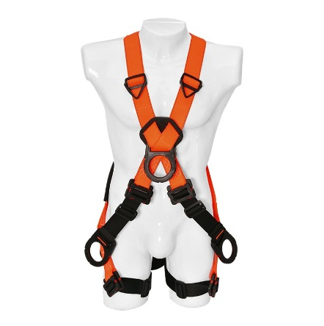 | Dependiendo certificación del proveedor o cuando se este desgastado, roto o este para cambio o renovación. | Arnés de cuerpo entero en reata de poliéster con argolla dorsal en ¨D¨ para detención o restricción de caídas, argolla pectoral en ¨D¨, dos argollas en ¨D¨ a nivel de la cadera Reatas en poliéster 100% de alta resistentes a la tensión y abrasión. | NTC 2037 ANSI Z 359.1 ANSI Z 359.11 | Se utiliza para actividades de trabajo en alturas, para propósitos de ascenso, descenso, detención de caídas y posicionamiento de trabajo. | X
ESLINGA DE RESTRICCION DE CAIDAS | 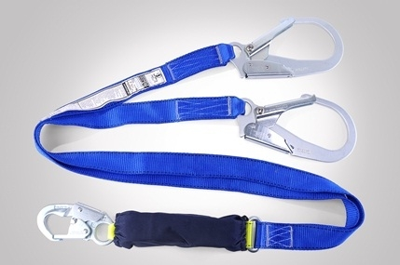 | Dependiendo certificación del proveedor o cuando se este desgastado, roto o este para cambio o renovación. | Eslinga para restricción de caídas , Cuerda en poliéster 100% de alta resistentes a la tensión y abrasión, en reata graduable, con una resistencia de 5.000 libras, con mosquetón o gancho en sus extremos, en acero de doble seguro de 3 1/4 de apertura. | ANSI Z 359.1 ANSI Z 359.3 | Se utiliza para impedir que el trabajador, se acerque a un borde o lado desprotegido, de la superficie donde se encuentra trabajando, en actividades de trabajo en alturas. | X
ESLINGA EN Y CON ABSORBEDOR DE CHOQUE | 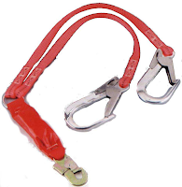 | Dependiendo certificación del proveedor o cuando se este desgastado, roto o este para cambio o renovación. | Eslinga Tubular en Y, con absorbedor de choque, fabricada en reata poliéster 100% de 45 mm de ancho y 1,8 m de longitud, resistente a la tensión y abrasión. Mosquetones en los extremos, de apertura grande de 2 1/4" de doble seguro. Costuras en hilo de Nylon, de color diferente a la reata. | ANSI Z 359.1 ANSI Z 359.13 | Se utilizan en actividades de trabajo en altura, para asegurar al trabajador, con el fin de detener la caída una vez ocurra y disminuyan la fuerza de impacto, por medio del absorbedor de choque. | X
LINEA DE VIDA HORIZONTAL | 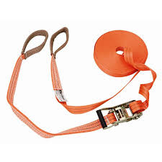 | Dependiendo certificación del proveedor o cuando se este desgastado, roto o este para cambio o renovación. | Línea de vida horizontal en cuerda con una resistencia mínima de 5.000 libras, por persona conectada, de 16 mm de diámetro, con sistema absorbente de choque, con conectores en sus extremos. Debe resistir a químicos, sustancias corrosivas, líneas de alto voltaje, bordes filosos. | ANSI Z 359.1 ANSI Z 359.17 | Se utilizan en actividades de trabajo en altura, para asegurar al trabajador en su desplazamiento horizontal (superficies de trabajo desprotegidas). | X
LINEAS DE VIDA VERTICAL | 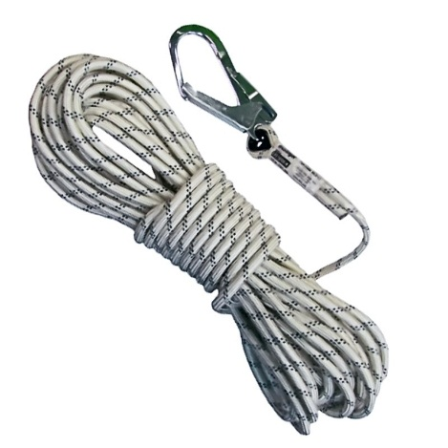 | Dependiendo certificación del proveedor o cuando se este desgastado, roto o este para cambio o renovación. | Línea de vida, manila en poliéster trenzada de 16mm (5/8") de diámetro y 10 mt de largo, que proporcione alta resistencia a la fricción y a la tensión provista de un mosquetón de doble seguro en uno de sus extremos para conectar a un punto de anclaje, amarre entrelazado en los cabos y recubierto para prevenir desenrollado o desenhebrado con resistencia a la rotura mínima de 3626 kg, mosquetón de 2-1/4" de apertura y 2300 qm. de resistencia mínimo, adicionalmente deben tener un contrapeso de 3kg para ser colocado en cualquier lugar a lo largo de la línea de vida | ANSI Z 359.1 ANSI Z 359.15 | Se utilizan en actividades de trabajo en altura, para asegurar al trabajador en el ascenso y/o descenso al lugar donde se va a desarrollar la labor. | X
OBSERVACIONES: * Para las Actividades con exposición al peligro biológico (profesionales misionales), se brindarán los elementos marcados para situaciones donde se tenga contacto con usuarios o se realicen verificaciones externas o se conozca de algún caso de enfermedad respiratoria.
CONTROL DE CAMBIOS
Fecha |  | Versión |  | Descripción del Cambio
2019-02-26 |  | V1 |  | Se modifica la redacción en la utilización de elementos, de acuerdo con las actividades y proceso de mantenimiento que se requiere con base en el protocolo de bioseguridad definido por la entidad en el marco de la intervención y contención de la emergencia sanitaria presentada por COVID -19 Inclusión Actualización normas aplicables. Inclusión EPP, Tapabocas en tela - Batas material anti fluidos y Polietileno

Antes de imprimir este documento… piense en el medio ambiente! Cualquier copia impresa de este documento se considera como COPIA NO CONTROLADA.

